Voorblad
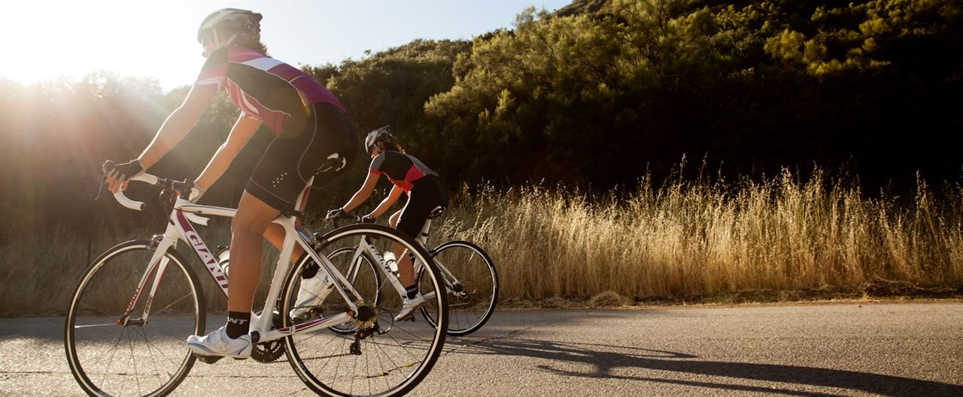


Datum presentatie:
28/11/2018

Rijwielen L. Dhondt Oudenaardseheerweg 7 - 9810 Nazareth
Tel: 09/384 32 87

Reno de Roeck
Julie Vandenbussche
Jasper Van de Wiele
Arnaud Boeckaert
28/11/2018

Draaitabel en Grafiek
 | Merida | Oxford | Thompson
City |  |  | 4
Country |  | 2
E-Bike |  | 6
MTB | 15
Race |  |  | 10
Sport | 8
Urban |  | 9
Som van Aantal verkochte fietsen | Kolomlabels
Rijlabels | Merida | Oxford | Thompson
City |  |  | 4
Country |  | 2
E-Bike |  | 6
MTB | 15
Race |  |  | 10
Sport | 8
Urban |  | 9

